A4サイズ
OK
 |  |  |  | 外観検査要領書
 |  |  |  |  |  |  |  |  |  |  |  | 承認 | 作成
文書番号 | SZK-010-SZK-001-1 |  |  | 名称 | 補強板Ｂ
改訂日 | 2024.8.23 |  |  | 図番 | NT2792-P47

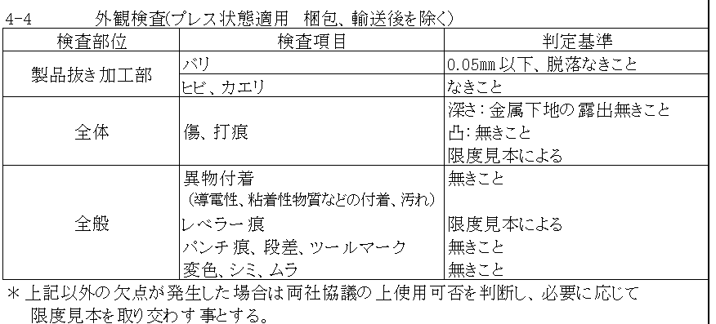
番号 | 検査項目及び手順
① | バリ：0.05mm以下、 脱落なきこと |  |  |  | ①：ダレ面（表面）側を端から順に左記検査項目について |  |  |  | ②：バリ面（裏面）側を端から順に左記検査項目について
 |  |  |  |  | 確認する。 |  |  |  |  | 確認する。
② | ヒビ、カエリ：なきこと
③ | キズ、打痕： 深さ：金属下地の露出無き こと 凸：無きこと 限度見本による

④ | 異物付着なきこと （導電性、粘着性物質など の付着、汚れ）

⑤ | レベラー痕：限度見本による
⑥ | パンチ痕、段差、 ツールマーク：無きこと

⑦ | 変色、シミ、ムラ： 無きこと

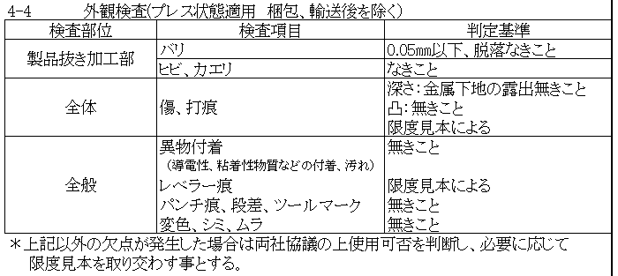
※目視で不良を判断できない場合は ルーペを使用してください。
 |  |  |  |  |  | エッジ部キズ・打痕（欠肉）に注意 |  |  |  |  | 外周段差部の異物付着に注意

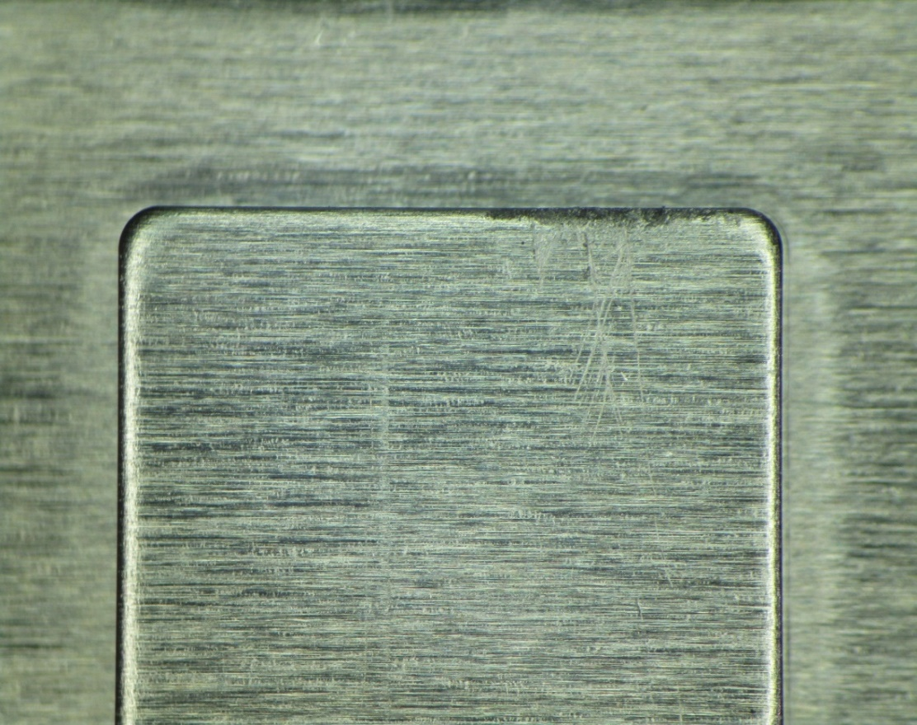
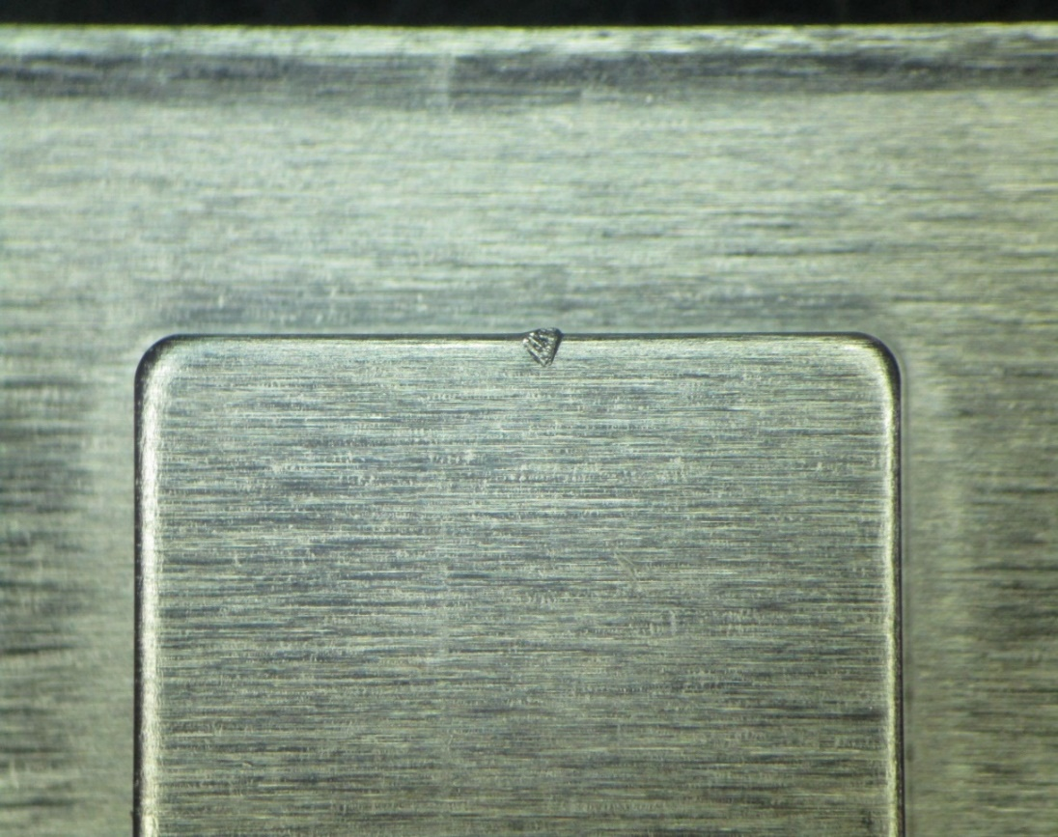

※検査順序は検査手順書をご参照ください。 |  |  |  |  |  | エッジ部のキズに注意 |  |  |  |  | 打痕/欠肉に注意（限度見本による）

【改訂履歴】 |  |  |  |  |  |  |  |  | 【過去の不具合】
年 月 日 |  | 改訂 | 内容 |  |  |  | 承認 | 作成 | 年月日 | 不具合内容
21.4.9 |  | 1 | 新規作成 |  |  |  | 平野 | 鈴木
2024.8.23 |  | 2 | 検査順序追記、検査項目内容修正 |  |  |  | 平野 | 石井

